G4 métier
Titre | GRAPHIQUE 4 - RÉPARTITION DES ALLOCATAIRES INDEMNISÉS PAR FAMILLE DE MÉTIER RECHERCHÉ, COMPARÉE À LA RÉPARTITION DES DEMANDEURS D’EMPLOI
Source | Fichier national des allocataires, Unédic, échantillon au 10ème
Champ | Allocataires en cours d’indemnisation par l’Assurance chômage fin juin 2019, demandeurs d’emplois inscris à Pôle emploi (catégories A, B, C, D, E) fin juin 2019
Unité | Pourcentage
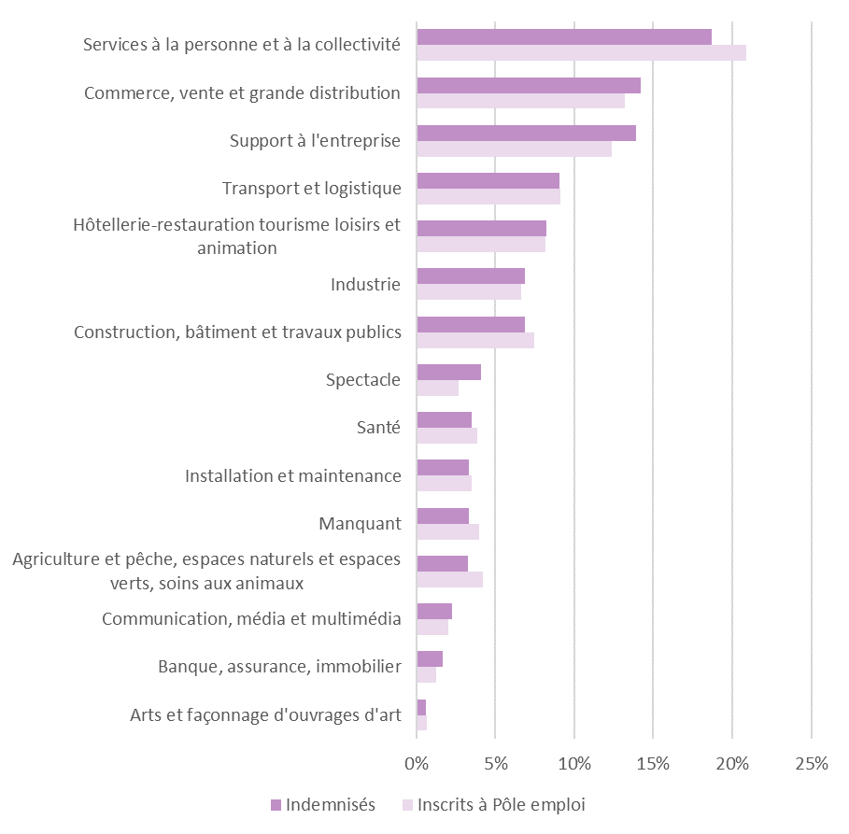
 | Indemnisés | Inscrits à Pôle emploi
Services à la personne et à la collectivité | 19% | 21%
Commerce, vente et grande distribution | 14% | 13%
Support à l'entreprise | 14% | 12%
Transport et logistique | 9% | 9%
Hôtellerie-restauration tourisme loisirs et animation | 8% | 8%
Industrie | 7% | 7%
Construction, bâtiment et travaux publics | 7% | 7%
Spectacle | 4% | 3%
Santé | 4% | 4%
Installation et maintenance | 3% | 4%
Manquant | 3% | 4%
Agriculture et pêche, espaces naturels et espaces verts, soins aux animaux | 3% | 4%
Communication, média et multimédia | 2% | 2%
Banque, assurance, immobilier | 2% | 1%
Arts et façonnage d'ouvrages d'art | 1% | 1%

G6 pyramide motif
Titre | GRAPHIQUE 6 - PYRAMIDE DES AGES SELON LE MOTIF DE FIN DE CONTRAT
Source | Fichier national des allocataires, Unédic, échantillon au 10ème
Champ | Allocataires en cours d’indemnisation par l’Assurance chômage fin juin 2019 (ARE AREF CSP), France entière
Unité | Pourcentage
(*) Les effectifs de démissions étant faibles, la répartition des allocataires par âge et sexe est lissée.
Note : la pyramide de couleur est décalée vers le haut par rapport à la pyramide grisée

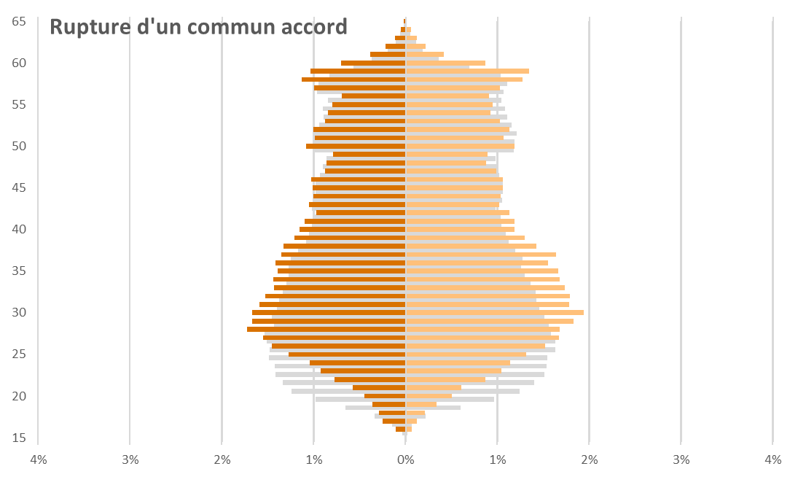
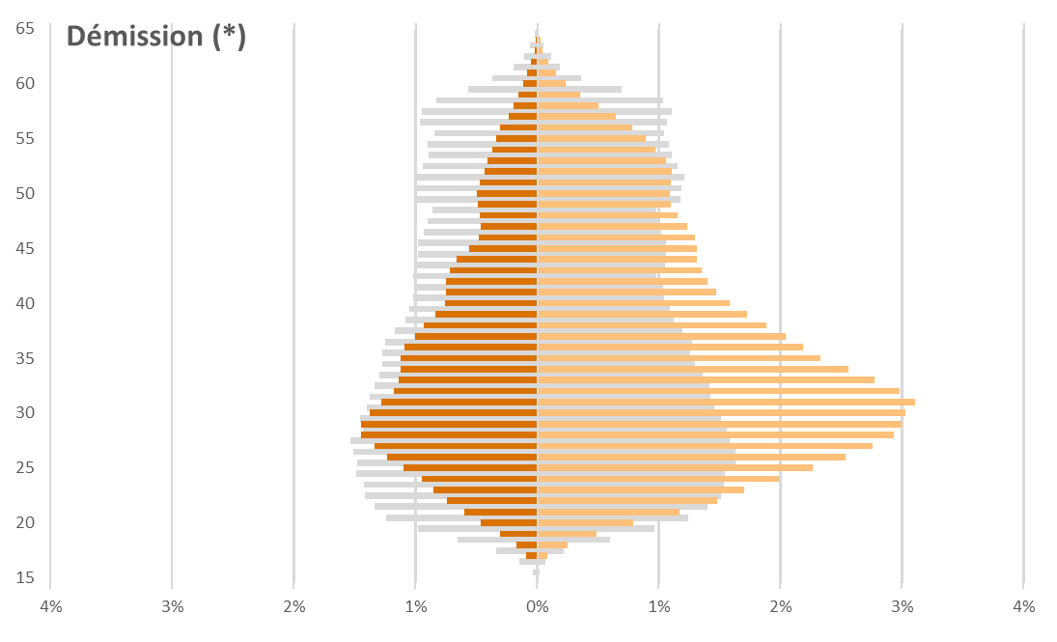
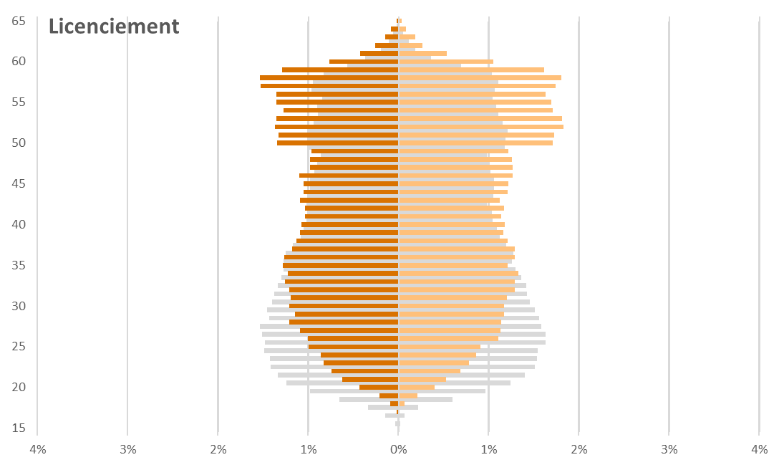
 | Ensemble |  | Licenciement |  | Démission (*) |  | Rupture d'un commun accord |  | Fin de contrat
 | Hommes | Femmes | Hommes | Femmes | Hommes | Femmes | Hommes | Femmes | Hommes | Femmes
15 | 0% | 0% | 0% | 0% | 0% | 0% | 0% | 0% | 0% | 0%
16 | 0% | 0% | 0% | 0% | 0% | 0% | 0% | 0% | 0% | 0%
17 | 0% | 0% | 0% | 0% | 0% | 0% | 0% | 0% | 0% | 0%
18 | 0% | 0% | 0% | 0% | 0% | 0% | 0% | 0% | -1% | 0%
19 | -1% | 1% | 0% | 0% | 0% | 0% | 0% | 0% | -1% | 1%
20 | -1% | 1% | 0% | 0% | 0% | 1% | 0% | 0% | -2% | 2%
21 | -1% | 1% | -1% | 1% | -1% | 1% | -1% | 1% | -2% | 2%
22 | -1% | 1% | -1% | 1% | -1% | 1% | -1% | 1% | -2% | 2%
23 | -1% | 2% | -1% | 1% | -1% | 2% | -1% | 1% | -2% | 2%
24 | -1% | 2% | -1% | 1% | -1% | 2% | -1% | 1% | -2% | 2%
25 | -1% | 2% | -1% | 1% | -1% | 2% | -1% | 1% | -2% | 2%
26 | -1% | 2% | -1% | 1% | -1% | 3% | -1% | 2% | -2% | 2%
27 | -2% | 2% | -1% | 1% | -1% | 3% | -2% | 2% | -2% | 2%
28 | -2% | 2% | -1% | 1% | -1% | 3% | -2% | 2% | -2% | 2%
29 | -1% | 2% | -1% | 1% | -1% | 3% | -2% | 2% | -2% | 2%
30 | -1% | 2% | -1% | 1% | -1% | 3% | -2% | 2% | -2% | 1%
31 | -1% | 1% | -1% | 1% | -1% | 3% | -2% | 2% | -1% | 1%
32 | -1% | 1% | -1% | 1% | -1% | 3% | -2% | 2% | -1% | 1%
33 | -1% | 1% | -1% | 1% | -1% | 3% | -1% | 2% | -1% | 1%
34 | -1% | 1% | -1% | 1% | -1% | 3% | -1% | 2% | -1% | 1%
35 | -1% | 1% | -1% | 1% | -1% | 2% | -1% | 2% | -1% | 1%
36 | -1% | 1% | -1% | 1% | -1% | 2% | -1% | 2% | -1% | 1%
37 | -1% | 1% | -1% | 1% | -1% | 2% | -1% | 2% | -1% | 1%
38 | -1% | 1% | -1% | 1% | -1% | 2% | -1% | 1% | -1% | 1%
39 | -1% | 1% | -1% | 1% | -1% | 2% | -1% | 1% | -1% | 1%
40 | -1% | 1% | -1% | 1% | -1% | 2% | -1% | 1% | -1% | 1%
41 | -1% | 1% | -1% | 1% | -1% | 1% | -1% | 1% | -1% | 1%
42 | -1% | 1% | -1% | 1% | -1% | 1% | -1% | 1% | -1% | 1%
43 | -1% | 1% | -1% | 1% | -1% | 1% | -1% | 1% | -1% | 1%
44 | -1% | 1% | -1% | 1% | -1% | 1% | -1% | 1% | -1% | 1%
45 | -1% | 1% | -1% | 1% | -1% | 1% | -1% | 1% | -1% | 1%
46 | -1% | 1% | -1% | 1% | 0% | 1% | -1% | 1% | -1% | 1%
47 | -1% | 1% | -1% | 1% | 0% | 1% | -1% | 1% | -1% | 1%
48 | -1% | 1% | -1% | 1% | 0% | 1% | -1% | 1% | -1% | 1%
49 | -1% | 1% | -1% | 1% | 0% | 1% | -1% | 1% | -1% | 1%
50 | -1% | 1% | -1% | 2% | 0% | 1% | -1% | 1% | -1% | 1%
51 | -1% | 1% | -1% | 2% | 0% | 1% | -1% | 1% | -1% | 1%
52 | -1% | 1% | -1% | 2% | 0% | 1% | -1% | 1% | -1% | 1%
53 | -1% | 1% | -1% | 2% | 0% | 1% | -1% | 1% | -1% | 1%
54 | -1% | 1% | -1% | 2% | 0% | 1% | -1% | 1% | -1% | 1%
55 | -1% | 1% | -1% | 2% | 0% | 1% | -1% | 1% | -1% | 1%
56 | -1% | 1% | -1% | 2% | 0% | 1% | -1% | 1% | -1% | 1%
57 | -1% | 1% | -2% | 2% | 0% | 1% | -1% | 1% | -1% | 1%
58 | -1% | 1% | -2% | 2% | 0% | 1% | -1% | 1% | 0% | 1%
59 | -1% | 1% | -1% | 2% | 0% | 0% | -1% | 1% | 0% | 1%
60 | -1% | 1% | -1% | 1% | 0% | 0% | -1% | 1% | 0% | 0%
61 | 0% | 0% | 0% | 1% | 0% | 0% | 0% | 0% | 0% | 0%
62 | 0% | 0% | 0% | 0% | 0% | 0% | 0% | 0% | 0% | 0%
63 | 0% | 0% | 0% | 0% | 0% | 0% | 0% | 0% | 0% | 0%
64 | 0% | 0% | 0% | 0% | 0% | 0% | 0% | 0% | 0% | 0%
65 | 0% | 0% | 0% | 0% | 0% | 0% | 0% | 0% | 0% | 0%

G7 motif entrants
Titre | GRAPHIQUE 7 – RÉPARTITION DES OUVERTURES DE DROITS PAR ÂGE À LA FIN DE CONTRAT,SELON LE MOTIF DE FIN DE CONTRAT
Source | Fichier national des allocataires, Unédic, échantillon au 10ème
Champ | Allocataires ouvrant un droit à l’Assurance chômage en 2019 (ARE AREF CSP), France entière.
Unité | Pourcentage
(*) Les effectifs des démissions étant faibles, la répartition des allocataires par âge est lissée.

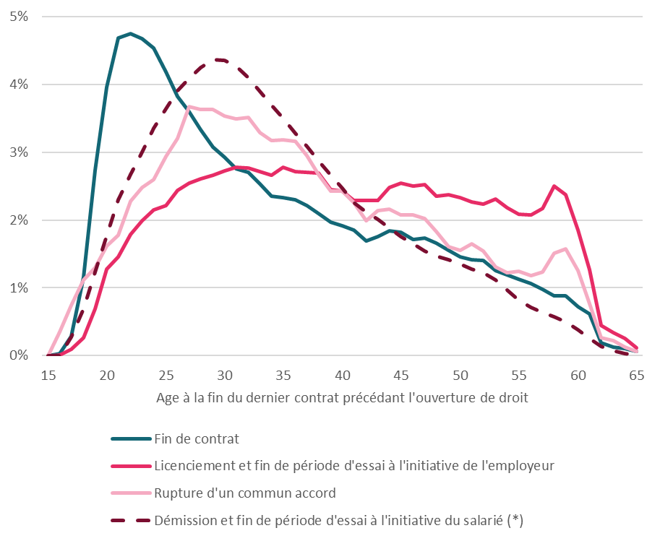
 | Age | Fin de contrat | Licenciement et fin de période d'essai à l'initiative de l'employeur | Démissions et fin de période d'essai à l'initiative du salarié | Rupture d'un commun accord | Démission et fin de période d'essai à l'initiative du salarié (*)
 | 15 | 0% | 0% | 0% | 0% | 0%
 | 16 | 0% | 0% | 0% | 0% | 0%
 | 17 | 0% | 0% | 0% | 1% | 0%
 | 18 | 1% | 0% | 0% | 1% | 1%
 | 19 | 3% | 1% | 1% | 1% | 1%
 | 20 | 4% | 1% | 2% | 2% | 2%
 | 21 | 5% | 1% | 2% | 2% | 2%
 | 22 | 5% | 2% | 3% | 2% | 3%
 | 23 | 5% | 2% | 3% | 2% | 3%
 | 24 | 5% | 2% | 3% | 3% | 3%
 | 25 | 4% | 2% | 4% | 3% | 4%
 | 26 | 4% | 2% | 4% | 3% | 4%
 | 27 | 4% | 3% | 4% | 4% | 4%
 | 28 | 3% | 3% | 4% | 4% | 4%
 | 29 | 3% | 3% | 4% | 4% | 4%
 | 30 | 3% | 3% | 5% | 4% | 4%
 | 31 | 3% | 3% | 4% | 3% | 4%
 | 32 | 3% | 3% | 4% | 4% | 4%
 | 33 | 3% | 3% | 4% | 3% | 4%
 | 34 | 2% | 3% | 4% | 3% | 4%
 | 35 | 2% | 3% | 4% | 3% | 3%
 | 36 | 2% | 3% | 3% | 3% | 3%
 | 37 | 2% | 3% | 3% | 3% | 3%
 | 38 | 2% | 3% | 3% | 3% | 3%
 | 39 | 2% | 2% | 3% | 2% | 3%
 | 40 | 2% | 2% | 2% | 2% | 2%
 | 41 | 2% | 2% | 2% | 2% | 2%
 | 42 | 2% | 2% | 2% | 2% | 2%
 | 43 | 2% | 2% | 2% | 2% | 2%
 | 44 | 2% | 2% | 2% | 2% | 2%
 | 45 | 2% | 3% | 2% | 2% | 2%
 | 46 | 2% | 2% | 1% | 2% | 2%
 | 47 | 2% | 3% | 2% | 2% | 2%
 | 48 | 2% | 2% | 2% | 2% | 1%
 | 49 | 2% | 2% | 1% | 2% | 1%
 | 50 | 1% | 2% | 1% | 2% | 1%
 | 51 | 1% | 2% | 1% | 2% | 1%
 | 52 | 1% | 2% | 1% | 2% | 1%
 | 53 | 1% | 2% | 1% | 1% | 1%
 | 54 | 1% | 2% | 1% | 1% | 1%
 | 55 | 1% | 2% | 1% | 1% | 1%
 | 56 | 1% | 2% | 1% | 1% | 1%
 | 57 | 1% | 2% | 1% | 1% | 1%
 | 58 | 1% | 2% | 1% | 2% | 1%
 | 59 | 1% | 2% | 1% | 2% | 0%
 | 60 | 1% | 2% | 0% | 1% | 0%
 | 61 | 1% | 1% | 0% | 1% | 0%
 | 62 | 0% | 0% | 0% | 0% | 0%
 | 63 | 0% | 0% | 0% | 0% | 0%
 | 64 | 0% | 0% | 0% | 0% | 0%
 | 65 | 0% | 0% | 0% | 0% | 0%

G8 catégorie
Titre | GRAPHIQUE 8 – RÉPARTITION DES ALLOCATAIRES INDEMNISÉS PAR L’ASSURANCE CHÔMAGE FIN JUIN 2019, PAR CATÉGORIE JURIDIQUE DE L’EMPLOYEUR DU DERNIER CONTRAT AVANT OUVERTURE DE DROIT
Source | Fichier national des allocataires, Unédic, échantillon au 10ème
Champ | Allocataires en cours d’indemnisation par l’Assurance chômage fin juin 2019 (ARE AREF CSP), France entière
Unité | Pourcentage

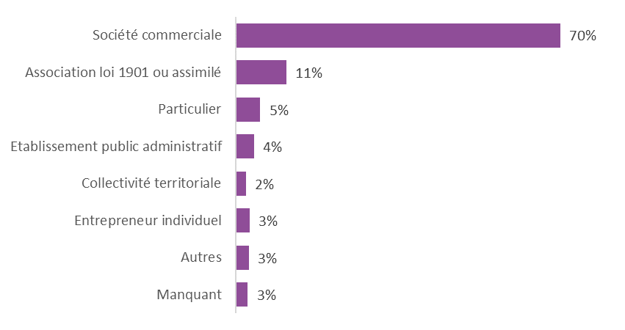
Catégorie juridique | Ensemble
Société commerciale | 70%
Association loi 1901 ou assimilé | 11%
Particulier | 5%
Etablissement public administratif | 4%
Collectivité territoriale | 2%
Entrepreneur individuel | 3%
Autres | 3%
Manquant | 3%
Ensemble | 100%

G10 G11 indemnisation passée
Titre | GRAPHIQUE 10 – PART DES ALLOCATAIRES AYANT DÉJÀ ÉTÉ INDEMNISÉS LES ANNÉES PRÉCÉDENTES, SELON LE NOMBRE D’ANNÉES AU COURS DESQUELS ILS ONT ÉTÉ INDEMNISÉS
 | GRAPHIQUE 11 – PART DES ALLOCATAIRES AYANT DÉJÀ ÉTÉ INDEMNISÉS LES ANNÉES PRÉCÉDENTES, SELON LE TYPE DE PARCOURS
Source | Fichier national des allocataires, Unédic, échantillon au 10ème
Champ | Allocataires de plus de 35 ans en cours d’indemnisation par l’Assurance chômage fin juin 2019, France entière.
Unité | Pourcentage

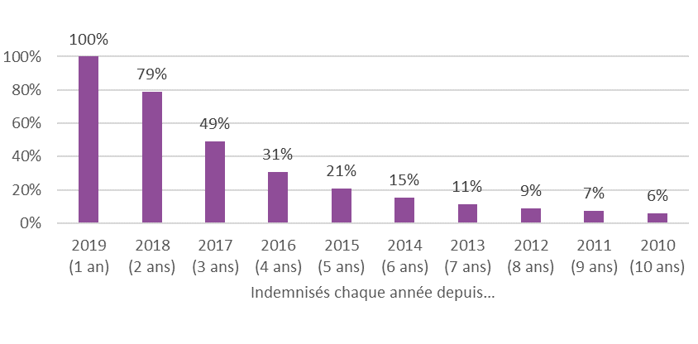
 |  | CDI temps complet | CDI temps partiel | CDD long | Contrat à durée intermédiaire | Contrats courts | Contrats très courts | Ensemble
Ensemble | 2019 (1 an) | 100% | 100% | 100% | 100% | 100% | 100% | 100%
 | 2018 (2 ans) | 75% | 76% | 79% | 74% | 71% | 83% | 76%
 | 2017 (3 ans) | 38% | 39% | 40% | 50% | 52% | 68% | 44%
 | 2016 (4 ans) | 16% | 18% | 19% | 37% | 41% | 59% | 26%
 | 2015 (5 ans) | 8% | 9% | 11% | 27% | 31% | 51% | 17%
 | 2014 (6 ans) | 4% | 5% | 7% | 19% | 23% | 45% | 12%
 | 2013 (7 ans) | 2% | 3% | 4% | 13% | 18% | 39% | 9%
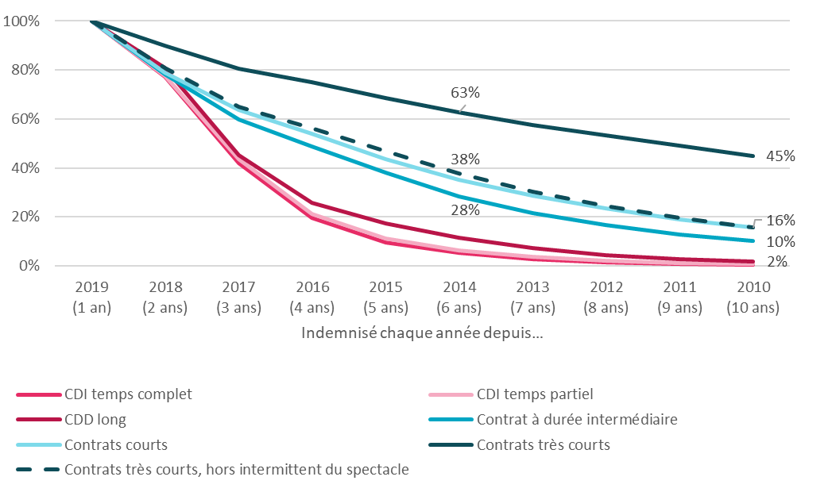
 | 2012 (8 ans) | 1% | 1% | 2% | 9% | 14% | 34% | 6%
 | 2011 (9 ans) | 1% | 1% | 2% | 7% | 11% | 30% | 5%
 | 2010 (10 ans) | 0% | 1% | 1% | 5% | 9% | 27% | 4%
Allocataires de plus de 35 ans | 2019 (1 an) | 100% | 100% | 100% | 100% | 100% | 100% | 100%
 | 2018 (2 ans) | 77% | 78% | 81% | 78% | 79% | 90% | 79%
 | 2017 (3 ans) | 42% | 43% | 45% | 60% | 64% | 81% | 49%
 | 2016 (4 ans) | 19% | 21% | 26% | 49% | 54% | 75% | 31%
 | 2015 (5 ans) | 10% | 11% | 17% | 38% | 44% | 69% | 21%
 | 2014 (6 ans) | 5% | 6% | 12% | 28% | 35% | 63% | 15%
 | 2013 (7 ans) | 3% | 4% | 7% | 22% | 29% | 58% | 11%
 | 2012 (8 ans) | 1% | 2% | 4% | 17% | 23% | 53% | 9%
 | 2011 (9 ans) | 1% | 1% | 3% | 13% | 19% | 49% | 7%
 | 2010 (10 ans) | 0% | 1% | 2% | 10% | 16% | 45% | 6%
Allocataires de plus de 35 ans, hors annexes 8 et 10 | 2019 (1 an) | 100% | 100% | 100% | 100% | 100% | 100% | 100%
 | 2018 (2 ans) | 77% | 78% | 81% | 78% | 78% | 81% | 78%
 | 2017 (3 ans) | 42% | 43% | 45% | 59% | 62% | 65% | 47%
 | 2016 (4 ans) | 19% | 21% | 26% | 48% | 52% | 56% | 28%
 | 2015 (5 ans) | 10% | 11% | 17% | 37% | 41% | 47% | 18%
 | 2014 (6 ans) | 5% | 6% | 11% | 27% | 32% | 38% | 12%
 | 2013 (7 ans) | 3% | 3% | 7% | 21% | 26% | 30% | 8%
 | 2012 (8 ans) | 1% | 2% | 4% | 16% | 20% | 25% | 6%
 | 2011 (9 ans) | 1% | 1% | 3% | 12% | 16% | 20% | 4%
 | 2010 (10 ans) | 0% | 1% | 2% | 9% | 13% | 16% | 3%

G12 durée par motif
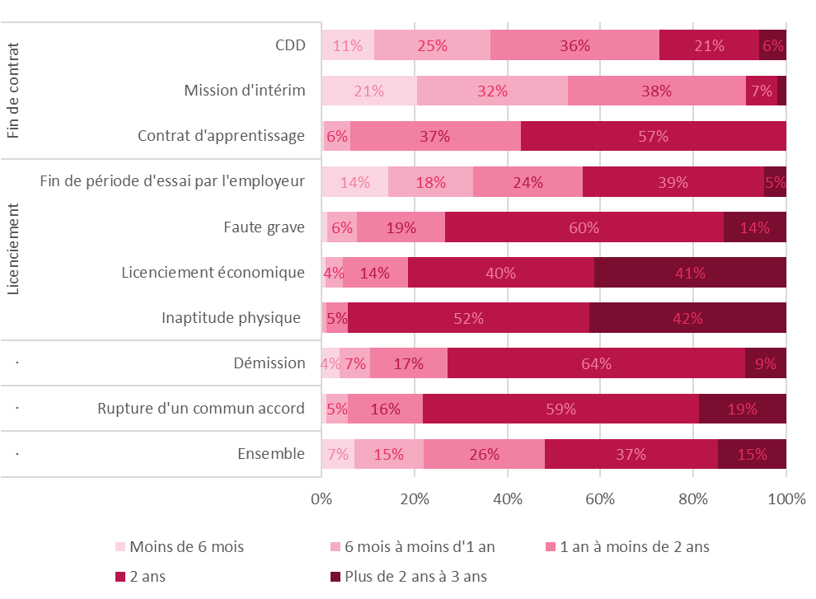
Titre | GRAPHIQUE 12 – REPARTITION DES ALLOCATAIRES INDEMNISES PAR DUREE MAXIMALE DE DROIT, SELON LE MOTIF DE FIN DE CONTRAT
Source | Fichier national des allocataires, Unédic, échantillon au 10ème
Champ | Allocataires en cours d’indemnisation par l’Assurance chômage fin juin 2019, hors annexes 8 et 10, hors CSP, France entière.
Unité | Pourcentage

 |  | Moins de 6 mois | 6 mois à moins d'1 an | 1 an à moins de 2 ans | 2 ans | Plus de 2 ans à 3 ans | Ensemble
Fin de contrat | CDD | 11% | 25% | 36% | 21% | 6% | 100%
 | Mission d'intérim | 21% | 32% | 38% | 7% | 2% | 100%
 | Contrat d'apprentissage | 1% | 6% | 37% | 57% | 0% | 100%
Licenciement | Fin de période d'essai par l'employeur | 14% | 18% | 24% | 39% | 5% | 100%
 | Faute grave | 1% | 6% | 19% | 60% | 14% | 100%
 | Licenciement économique | 1% | 4% | 14% | 40% | 41% | 100%
 | Inaptitude physique | 0% | 1% | 5% | 52% | 42% | 100%
. | Démission | 4% | 7% | 17% | 64% | 9% | 100%
. | Rupture d'un commun accord | 1% | 5% | 16% | 59% | 19% | 100%
. | Ensemble | 7% | 15% | 26% | 37% | 15% | 100%

G13 durée par parcours
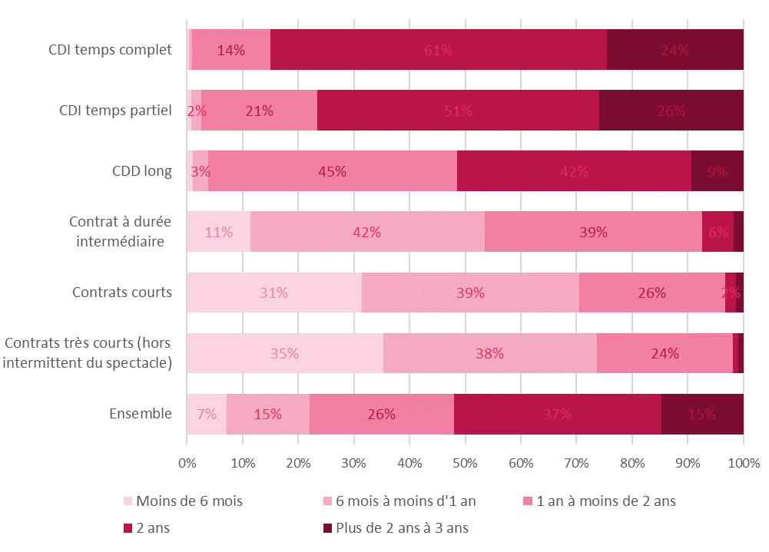
Titre | GRAPHIQUE 13 – RÉPARTITION DES ALLOCATAIRES INDEMNISÉS PAR DURÉE MAXIMALE DE DROIT, SELON LE TYPE DE PARCOURS PROFESSIONNEL
Source | Fichier national des allocataires, Unédic, échantillon au 10ème
Champ | Allocataires en cours d’indemnisation par l’Assurance chômage fin juin 2019, hors annexes 8 et 10, hors CSP, France entière.
Unité | Pourcentage

 | Moins de 6 mois | 6 mois à moins d'1 an | 1 an à moins de 2 ans | 2 ans | Plus de 2 ans à 3 ans | Ensemble
CDI temps complet | 0% | 1% | 14% | 61% | 24% | 100%
CDI temps partiel | 1% | 2% | 21% | 51% | 26% | 100%
CDD long | 1% | 3% | 45% | 42% | 9% | 100%
Contrat à durée intermédiaire | 11% | 42% | 39% | 6% | 2% | 100%
Contrats courts | 31% | 39% | 26% | 2% | 1% | 100%
Contrats très courts (hors intermittent du spectacle) | 35% | 38% | 24% | 1% | 1% | 100%
Ensemble | 7% | 15% | 26% | 37% | 15% | 100%

G14 tranches SJR
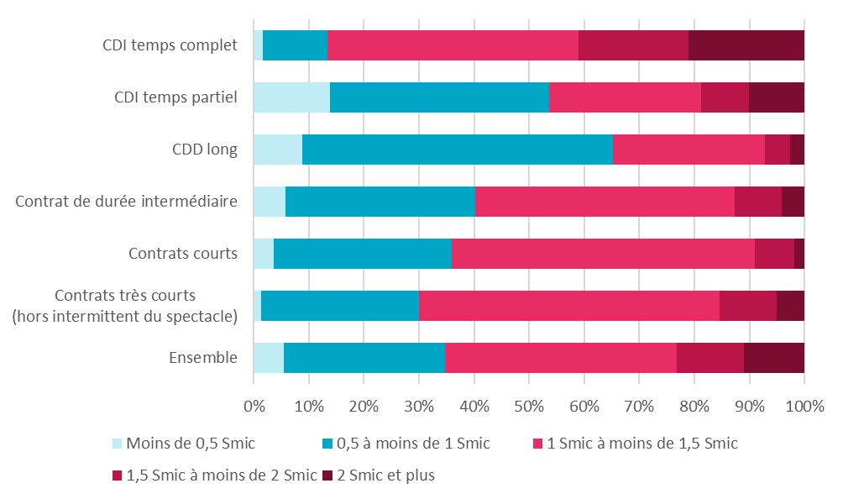
Titre | GRAPHIQUE 14 – RÉPARTITION DES ALLOCATAIRES INDEMNISÉS PAR MONTANT DE SALAIRE JOURNALIER DE RÉFÉRENCE (SJR) EN NOMBRE DE SMIC JOURNALIER (SOIT 50€ BRUT), SELON LE TYPE DE PARCOURS
Source | Fichier national des allocataires, Unédic, échantillon au 10ème
Champ | Allocataires en cours d’indemnisation par l’Assurance chômage fin juin 2019, régime général, ARE AREF, France entière.
Unité | Pourcentage

 | CDI temps complet | CDI temps partiel | CDD long | Contrat de durée intermédiaire | Contrats courts | Contrats très courts (hors intermittent du spectacle) | Ensemble
Moins de 0,5 Smic | 2% | 14% | 9% | 6% | 4% | 1% | 5%
0,5 à moins de 1 Smic | 12% | 40% | 56% | 35% | 32% | 29% | 29%
1 Smic à moins de 1,5 Smic | 46% | 28% | 28% | 47% | 55% | 55% | 42%
1,5 Smic à moins de 2 Smic | 20% | 9% | 5% | 9% | 7% | 10% | 12%
2 Smic et plus | 21% | 10% | 3% | 4% | 2% | 5% | 11%
 | 100% | 100% | 100% | 100% | 100% | 100% | 100%

G15 taux de remplacement
Titre | GRAPHIQUE 15 – TAUX DE REMPLACEMENT BRUT ET NET ET REPARTITION DES ALLOCATAIRES INDEMNISES PAR SALAIRE JOURNALIER EQUIVALENT TEMPS PLEIN
Source | Fichier national des allocataires, Unédic, échantillon au 10ème
Champ | Allocataires en cours d’indemnisation par l’Assurance chômage fin juin 2019, ARE, hors intermittents du spectacle, France entière.
Unité | Unité et pourcentage

 | Nombre d'allocataires indemnisés | Taux de remplacement brut | Taux de remplacement net
Moins de 0,5 | 76,020 | 75% | 95%
0.5 | 36,450 | 75% | 95%
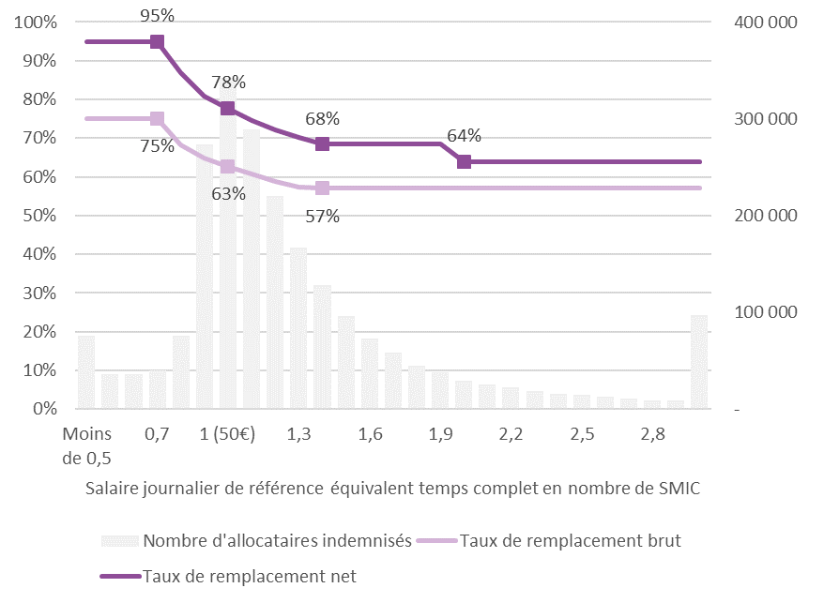
0.6 | 35,870 | 75% | 95%
0.7 | 39,630 | 75% | 95%
0.8 | 76,250 | 68% | 87%
0.9 | 273,800 | 65% | 81%
1 (50€) | 342,490 | 63% | 78%
1.1 | 288,540 | 61% | 75%
1.2 | 220,040 | 59% | 72%
1.3 | 167,130 | 57% | 70%
1.4 | 127,940 | 57% | 68%
1.5 | 96,460 | 57% | 68%
1.6 | 72,670 | 57% | 68%
1.7 | 57,970 | 57% | 68%
1.8 | 45,090 | 57% | 68%
1.9 | 37,820 | 57% | 68%
2 (100€) | 29,320 | 57% | 64%
2.1 | 25,900 | 57% | 64%
2.2 | 22,110 | 57% | 64%
2.3 | 19,010 | 57% | 64%
2.4 | 16,010 | 57% | 64%
2.5 | 15,120 | 57% | 64%
2.6 | 12,980 | 57% | 64%
2.7 | 10,790 | 57% | 64%
2.8 | 8,970 | 57% | 64%
2.9 | 8,550 | 57% | 64%
3 et plus | 97,530 | 57% | 64%

G16 pyramide trajectoire
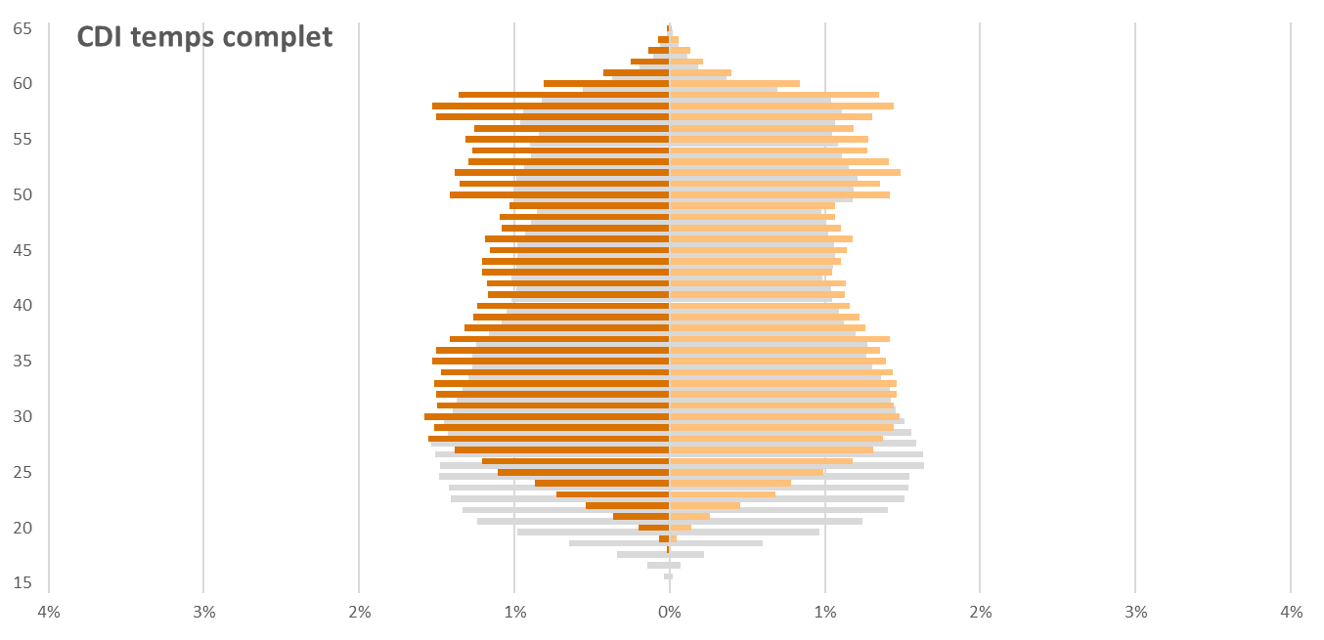
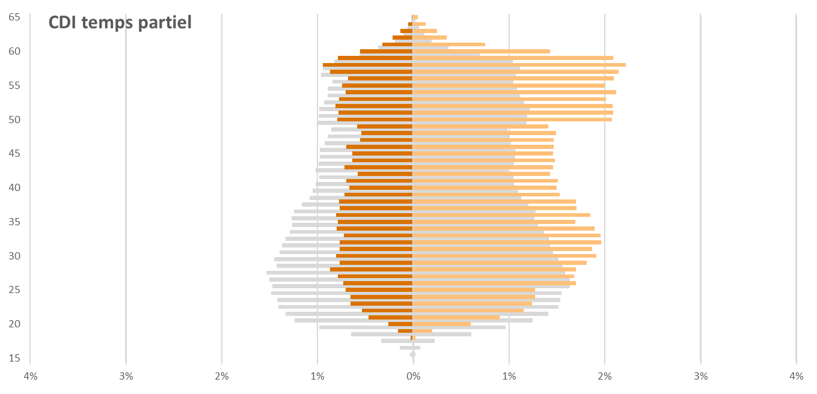
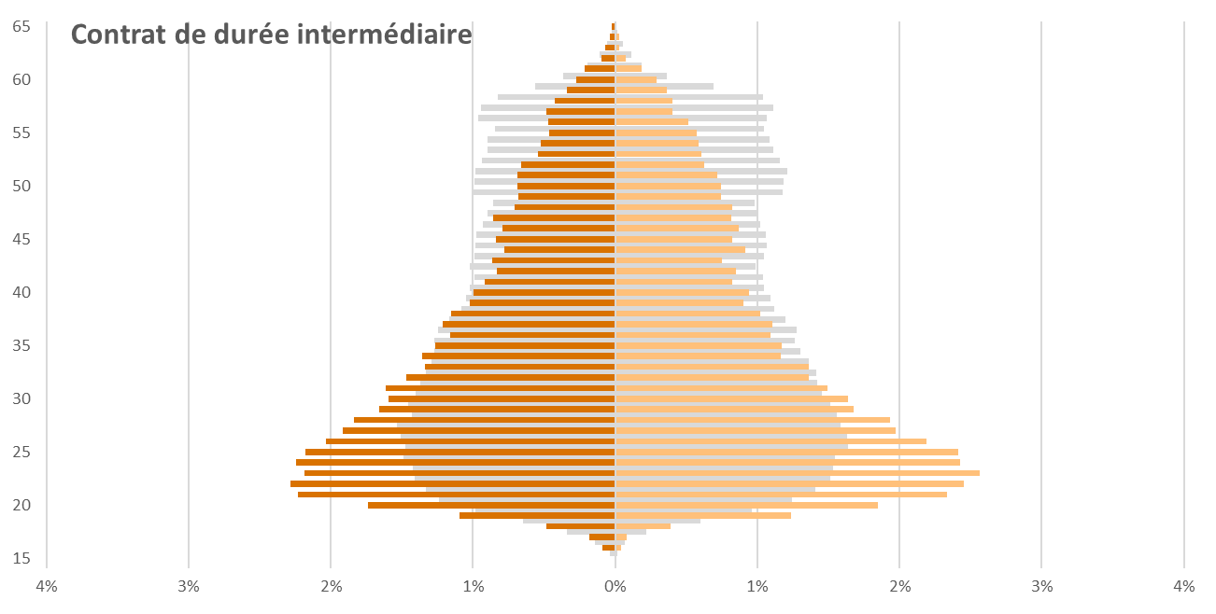
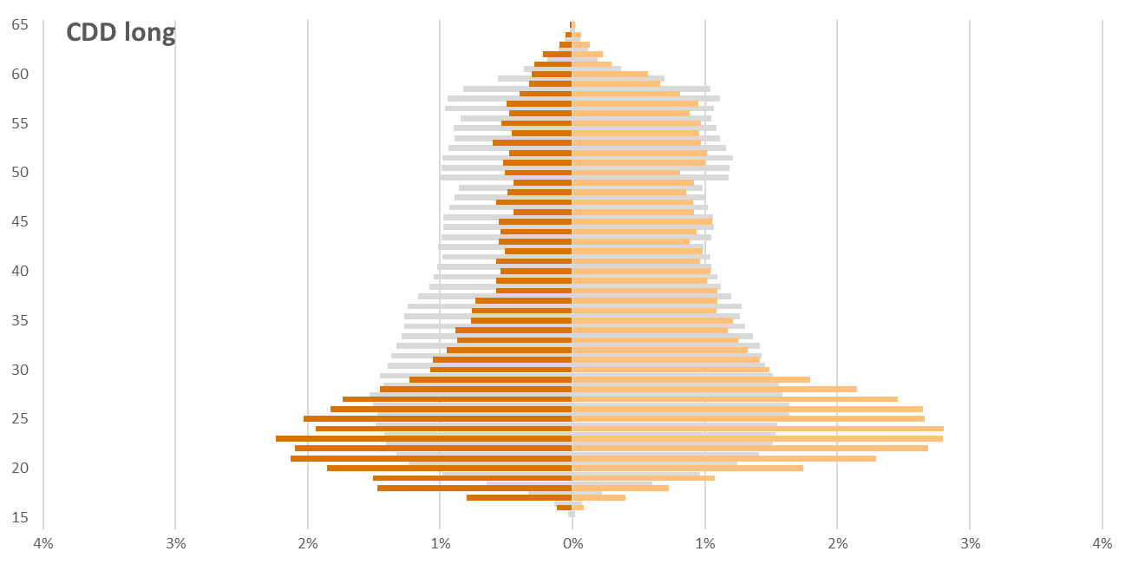
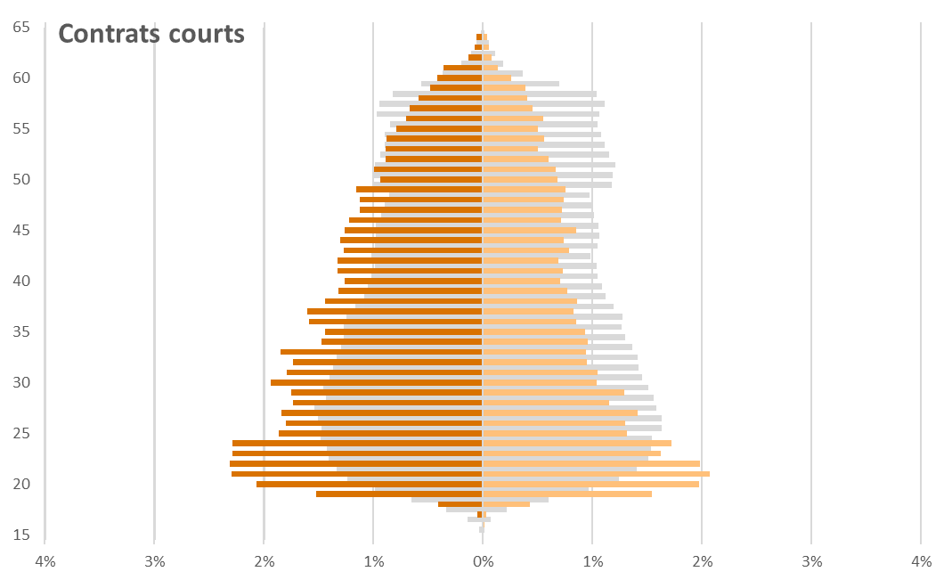
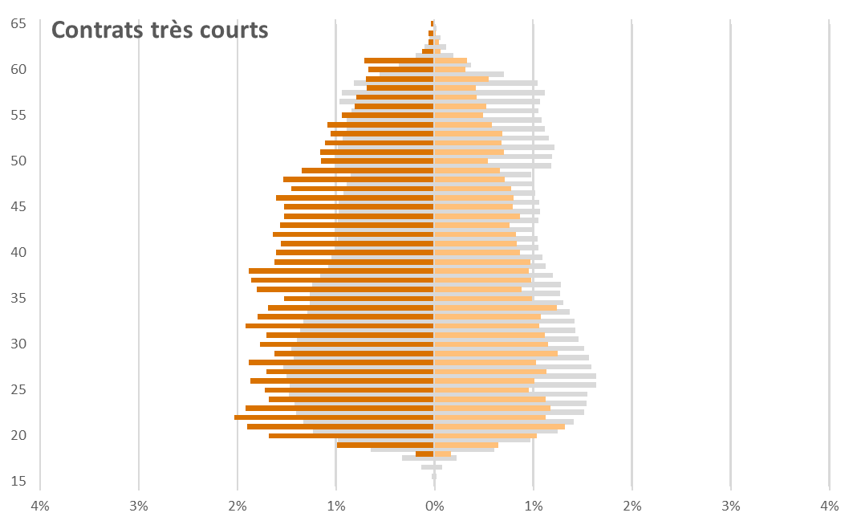
Titre | GRAPHIQUE 16 – PYRAMIDE DES ÂGES POUR CHAQUE TYPE DE TRAJECTOIRE
Source | Fichier national des allocataires, Unédic, échantillon au 10ème
Champ | Allocataires en cours d’indemnisation par l’Assurance chômage fin juin 2019 (ARE AREF CSP), France entière
Unité | Pourcentage

 | Ensemble |  | CDI temps complet |  | CDI temps partiel |  | CDD long |  | Contrat de durée intermédiaire |  | Contrats courts |  | Contrats très courts
Age | Hommes | Femmes | Hommes | Femmes | Hommes | Femmes | Hommes | Femmes | Hommes | Femmes | Hommes | Femmes | Hommes | Femmes
15 | 0% | 0% | 0% | 0% | 0% | 0% | 0% | 0% | 0% | 0% | 0% | 0% | 0% | 0%
16 | 0% | 0% | 0% | 0% | 0% | 0% | 0% | 0% | 0% | 0% | 0% | 0% | 0% | 0%
17 | 0% | 0% | 0% | 0% | 0% | 0% | -1% | 0% | 0% | 0% | 0% | 0% | 0% | 0%
18 | 0% | 0% | 0% | 0% | 0% | 0% | -1% | 1% | 0% | 0% | 0% | 0% | 0% | 0%
19 | -1% | 1% | 0% | 0% | 0% | 0% | -2% | 1% | -1% | 1% | -2% | 2% | -1% | 1%
20 | -1% | 1% | 0% | 0% | 0% | 1% | -2% | 2% | -2% | 2% | -2% | 2% | -2% | 1%
21 | -1% | 1% | 0% | 0% | 0% | 1% | -2% | 2% | -2% | 2% | -2% | 2% | -2% | 1%
22 | -1% | 1% | -1% | 0% | -1% | 1% | -2% | 3% | -2% | 2% | -2% | 2% | -2% | 1%
23 | -1% | 2% | -1% | 1% | -1% | 1% | -2% | 3% | -2% | 3% | -2% | 2% | -2% | 1%
24 | -1% | 2% | -1% | 1% | -1% | 1% | -2% | 3% | -2% | 2% | -2% | 2% | -2% | 1%
25 | -1% | 2% | -1% | 1% | -1% | 1% | -2% | 3% | -2% | 2% | -2% | 1% | -2% | 1%
26 | -1% | 2% | -1% | 1% | -1% | 2% | -2% | 3% | -2% | 2% | -2% | 1% | -2% | 1%
27 | -2% | 2% | -1% | 1% | -1% | 2% | -2% | 2% | -2% | 2% | -2% | 1% | -2% | 1%
28 | -2% | 2% | -2% | 1% | -1% | 2% | -1% | 2% | -2% | 2% | -2% | 1% | -2% | 1%
29 | -1% | 2% | -2% | 1% | -1% | 2% | -1% | 2% | -2% | 2% | -2% | 1% | -2% | 1%
30 | -1% | 2% | -2% | 1% | -1% | 2% | -1% | 1% | -2% | 2% | -2% | 1% | -2% | 1%
31 | -1% | 1% | -1% | 1% | -1% | 2% | -1% | 1% | -2% | 1% | -2% | 1% | -2% | 1%
32 | -1% | 1% | -2% | 1% | -1% | 2% | -1% | 1% | -1% | 1% | -2% | 1% | -2% | 1%
33 | -1% | 1% | -2% | 1% | -1% | 2% | -1% | 1% | -1% | 1% | -2% | 1% | -2% | 1%
34 | -1% | 1% | -1% | 1% | -1% | 2% | -1% | 1% | -1% | 1% | -1% | 1% | -2% | 1%
35 | -1% | 1% | -2% | 1% | -1% | 2% | -1% | 1% | -1% | 1% | -1% | 1% | -2% | 1%
36 | -1% | 1% | -2% | 1% | -1% | 2% | -1% | 1% | -1% | 1% | -2% | 1% | -2% | 1%
37 | -1% | 1% | -1% | 1% | -1% | 2% | -1% | 1% | -1% | 1% | -2% | 1% | -2% | 1%
38 | -1% | 1% | -1% | 1% | -1% | 2% | -1% | 1% | -1% | 1% | -1% | 1% | -2% | 1%
39 | -1% | 1% | -1% | 1% | -1% | 2% | -1% | 1% | -1% | 1% | -1% | 1% | -2% | 1%
40 | -1% | 1% | -1% | 1% | -1% | 1% | -1% | 1% | -1% | 1% | -1% | 1% | -2% | 1%
41 | -1% | 1% | -1% | 1% | -1% | 2% | -1% | 1% | -1% | 1% | -1% | 1% | -2% | 1%
42 | -1% | 1% | -1% | 1% | -1% | 1% | -1% | 1% | -1% | 1% | -1% | 1% | -2% | 1%
43 | -1% | 1% | -1% | 1% | -1% | 1% | -1% | 1% | -1% | 1% | -1% | 1% | -2% | 1%
44 | -1% | 1% | -1% | 1% | -1% | 1% | -1% | 1% | -1% | 1% | -1% | 1% | -2% | 1%
45 | -1% | 1% | -1% | 1% | -1% | 1% | -1% | 1% | -1% | 1% | -1% | 1% | -2% | 1%
46 | -1% | 1% | -1% | 1% | -1% | 1% | 0% | 1% | -1% | 1% | -1% | 1% | -2% | 1%
47 | -1% | 1% | -1% | 1% | -1% | 1% | -1% | 1% | -1% | 1% | -1% | 1% | -1% | 1%
48 | -1% | 1% | -1% | 1% | -1% | 1% | 0% | 1% | -1% | 1% | -1% | 1% | -2% | 1%
49 | -1% | 1% | -1% | 1% | -1% | 1% | 0% | 1% | -1% | 1% | -1% | 1% | -1% | 1%
50 | -1% | 1% | -1% | 1% | -1% | 2% | -1% | 1% | -1% | 1% | -1% | 1% | -1% | 1%
51 | -1% | 1% | -1% | 1% | -1% | 2% | -1% | 1% | -1% | 1% | -1% | 1% | -1% | 1%
52 | -1% | 1% | -1% | 1% | -1% | 2% | 0% | 1% | -1% | 1% | -1% | 1% | -1% | 1%
53 | -1% | 1% | -1% | 1% | -1% | 2% | -1% | 1% | -1% | 1% | -1% | 0% | -1% | 1%
54 | -1% | 1% | -1% | 1% | -1% | 2% | 0% | 1% | -1% | 1% | -1% | 1% | -1% | 1%
55 | -1% | 1% | -1% | 1% | -1% | 2% | -1% | 1% | 0% | 1% | -1% | 1% | -1% | 0%
56 | -1% | 1% | -1% | 1% | -1% | 2% | 0% | 1% | 0% | 1% | -1% | 1% | -1% | 1%
57 | -1% | 1% | -2% | 1% | -1% | 2% | 0% | 1% | 0% | 0% | -1% | 0% | -1% | 0%
58 | -1% | 1% | -2% | 1% | -1% | 2% | 0% | 1% | 0% | 0% | -1% | 0% | -1% | 0%
59 | -1% | 1% | -1% | 1% | -1% | 2% | 0% | 1% | 0% | 0% | 0% | 0% | -1% | 1%
60 | -1% | 1% | -1% | 1% | -1% | 1% | 0% | 1% | 0% | 0% | 0% | 0% | -1% | 0%
61 | 0% | 0% | 0% | 0% | 0% | 1% | 0% | 0% | 0% | 0% | 0% | 0% | -1% | 0%
62 | 0% | 0% | 0% | 0% | 0% | 0% | 0% | 0% | 0% | 0% | 0% | 0% | 0% | 0%
63 | 0% | 0% | 0% | 0% | 0% | 0% | 0% | 0% | 0% | 0% | 0% | 0% | 0% | 0%
64 | 0% | 0% | 0% | 0% | 0% | 0% | 0% | 0% | 0% | 0% | 0% | 0% | 0% | 0%
65 | 0% | 0% | 0% | 0% | 0% | 0% | 0% | 0% | 0% | 0% | 0% | 0% | 0% | 0%

G17 metiers frequents trajectoi
Titre | GRAPHIQUE 17 - MÉTIERS POUR LESQUELS CERTAINS TYPES DE PARCOURS PROFESSIONNELS SONT NETTEMENT PLUS FRÉQUENTS QUE DANS L’ENSEMBLE. RÉPARTITION DES ALLOCATAIRES RECHERCHANT CES MÉTIERS PAR TYPE DE PARCOURS
Source | Fichier national des allocataires, Unédic, échantillon au 10ème
Champ | Allocataires en cours d’indemnisation par l’Assurance chômage fin juin 2019 (ARE AREF CSP), France entière
Unité | Pourcentage
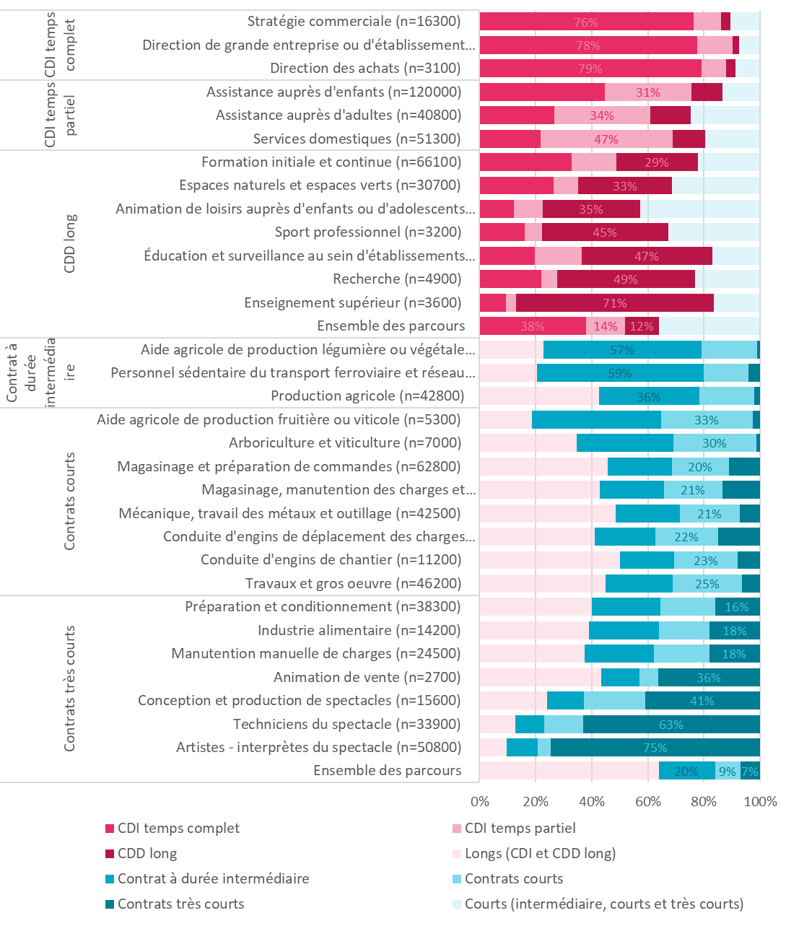
 |  | CDI temps complet | CDI temps partiel | CDD long | Contrat à durée intermédiaire | Contrats courts | Contrats très courts | Courts (intermédiaire, courts et très courts) | Longs (CDI et CDD long)
CDI temps complet | Stratégie commerciale (n=16300) | 76% | 10% | 3% |  |  |  | 11%
 | Direction de grande entreprise ou d'établissement public (n=7300) | 78% | 13% | 2% |  |  |  | 8%
 | Direction des achats (n=3100) | 79% | 9% | 3% |  |  |  | 9%
CDI temps partiel | Assistance auprès d'enfants (n=120000) | 45% | 31% | 11% |  |  |  | 13%
 | Assistance auprès d'adultes (n=40800) | 27% | 34% | 15% |  |  |  | 25%
 | Services domestiques (n=51300) | 22% | 47% | 12% |  |  |  | 20%
CDD long | Formation initiale et continue (n=66100) | 33% | 16% | 29% |  |  |  | 22%
 | Espaces naturels et espaces verts (n=30700) | 26% | 9% | 33% |  |  |  | 31%
 | Animation de loisirs auprès d'enfants ou d'adolescents (n=20200) | 12% | 10% | 35% |  |  |  | 43%
 | Sport professionnel (n=3200) | 16% | 6% | 45% |  |  |  | 33%
 | Éducation et surveillance au sein d'établissements d'enseignement (n=23300) | 20% | 17% | 47% |  |  |  | 17%
 | Recherche (n=4900) | 22% | 6% | 49% |  |  |  | 23%
 | Enseignement supérieur (n=3600) | 9% | 4% | 71% |  |  |  | 16%
 | Ensemble des parcours | 38% | 14% | 12% |  |  |  | 36%
Contrat à durée intermédiaire | Aide agricole de production légumière ou végétale (n=3600) |  |  |  | 57% | 20% | 1% |  | 23%
 | Personnel sédentaire du transport ferroviaire et réseau filoguidé (n=1800) |  |  |  | 59% | 16% | 4% |  | 21%
 | Production agricole (n=42800) |  |  |  | 36% | 20% | 2% |  | 43%
Contrats courts | Aide agricole de production fruitière ou viticole (n=5300) |  |  |  | 46% | 33% | 2% |  | 19%
 | Arboriculture et viticulture (n=7000) |  |  |  | 34% | 30% | 1% |  | 35%
 | Magasinage et préparation de commandes (n=62800) |  |  |  | 23% | 20% | 11% |  | 46%
 | Magasinage, manutention des charges et déménagement (n=116500) |  |  |  | 23% | 21% | 13% |  | 43%
 | Mécanique, travail des métaux et outillage (n=42500) |  |  |  | 23% | 21% | 7% |  | 49%
 | Conduite d'engins de déplacement des charges (n=27700) |  |  |  | 21% | 22% | 15% |  | 41%
 | Conduite d'engins de chantier (n=11200) |  |  |  | 19% | 23% | 8% |  | 50%
 | Travaux et gros oeuvre (n=46200) |  |  |  | 24% | 25% | 6% |  | 45%
Contrats très courts | Préparation et conditionnement (n=38300) |  |  |  | 24% | 20% | 16% |  | 40%
 | Industrie alimentaire (n=14200) |  |  |  | 25% | 18% | 18% |  | 39%
 | Manutention manuelle de charges (n=24500) |  |  |  | 25% | 20% | 18% |  | 38%
 | Animation de vente (n=2700) |  |  |  | 14% | 7% | 36% |  | 43%
 | Conception et production de spectacles (n=15600) |  |  |  | 13% | 22% | 41% |  | 24%
 | Techniciens du spectacle (n=33900) |  |  |  | 10% | 14% | 63% |  | 13%
 | Artistes - interprètes du spectacle (n=50800) |  |  |  | 11% | 5% | 75% |  | 10%
 | Ensemble des parcours |  |  |  | 20% | 9% | 7% |  | 64%

Source : Fichier national des allocataires, Unédic-Pôle emploi, échantillon au 10ème.
Champ : allocataires en cours d’indemnisation par l’Assurance chômage fin juin 2019, France entière.

